상품제안서
라이트핏 O링손잡이 5단 암막양우산 UPF50+ | 상품코드: S40889

 |  |  |  |  |  |  | 02-713-8555 | www.synergygift.co.kr
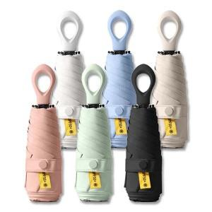

【상세/제작정보】 | *50개이상 구매시 손잡이 레이저1도인쇄 무료

【인쇄/포장옵션】 | [손잡이] 실크, [손잡이] 레이저, [손잡이] 풀칼라, [원단] 원단실크1도 / 포장지포장

【공급단가】 | 수량 | 50~ | 100~ | 500~ | 1,000~ | 2,000~
*VAT별도 | 단가 | 7,930원 | 7,500원 | 7,130원 | 6,950원 | 6,830원

【상품 URL】 | https://www.synergygift.co.kr:443/src/goods_detail.php?gdno=40889

